Tabelle1
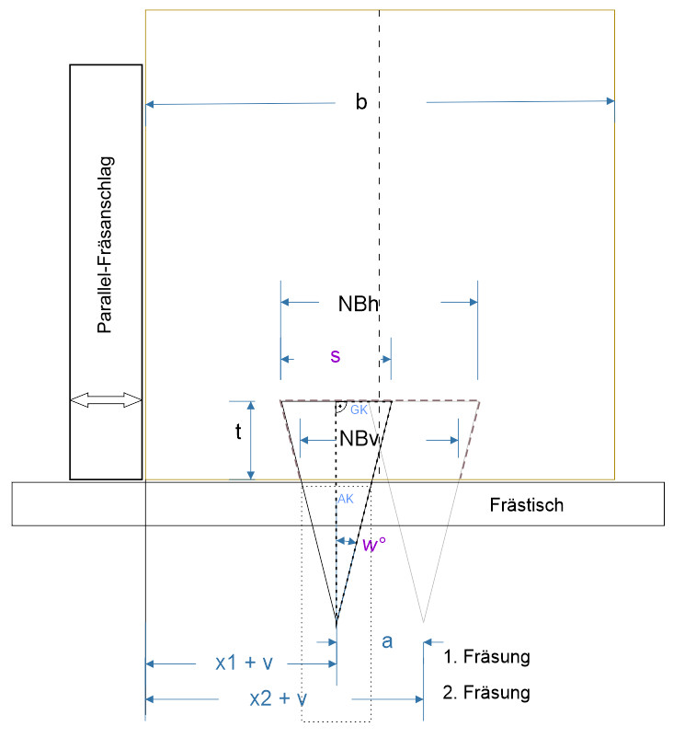
Pfosten liegend fräsen
Gratverbindung- Fräsereinstellungen
 |  |  |  |  |  | Screencapture von Grafik aus CorelDraw Datei Gratverbindung.cdr und TurboCad
V-Fräser
Schnittbreite (s) | 12.7 | mm
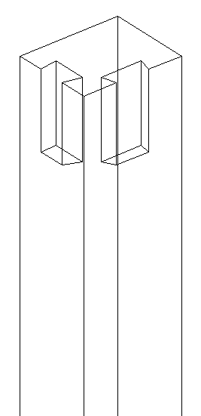
Grad (w) | 14 | °

Pfosten
Holzbreite (b) | 54 | mm
Grattiefe(t) | 9 | mm | (=Fräshöhe)
- Kürzen der Feder (k) | 0.2 | mm
Fräserabstand (a) | 10 | mm
Versatz z. Anschlag (v) ± | 0 | mm | 0 = mittig
Zarge
Zargenbreite (d) | 36 | mm | Feder immer mittig

Ab hier berechnet:

Berechnung Gratnut Pfosten |  | Fräserposition
 |  | bei Fräserhöhe (t) | 9 | mm
Fräsermitte zu Parallenanschlag | x1+v = | 22.00 | mm |  | 1. Fräsung 1)
 | x2+v = | 32.00 | mm |  | 2. Fräsung 2)

 | Die Frästiefe der Gratnut sollte gleich der Zargenhöhe sein

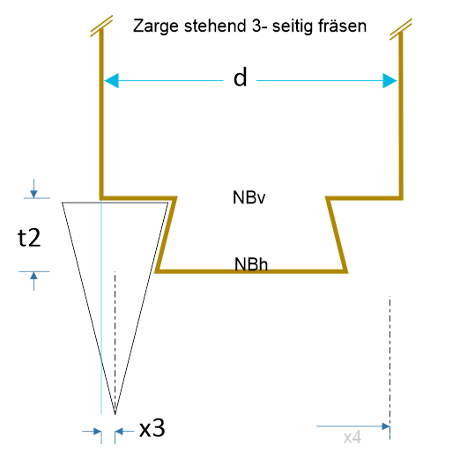
Berechnung Gratfeder Zarge
 |  | bei Fräserhöhe (t2) | 8.8 | mm

Fräsermitte zu Parallenanschlag | x3 = | 2.49 | mm |  | Fräsung 3)

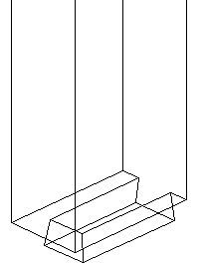
not used | (x4 = | 33.51 | mm ) |  |  |  |  | Für praktische Infos guckst du hier:

 | Nr: |  |  |  |  |  |  | MHM - Dominik Ricker:
Gegenkathete | GK | 6.35 | mm |  |  |  |  | https://www.youtube.com/watch?v=kQnEC_Eoz-U
Ankathete | AK | 25.468458928 | mm | AK = GK / tan(w)
Nutbreite h | NBh | 22.70 | mm |  |  |  |  | Bei mir:
Nutbreite v | NBv | 18.31 | mm | über Strahlensatz |  |  |  | http://www.max-mg.de/NEUES_2021-12-16.pdf

Formeln:
1) = halbe Holzbreite - halben Fräserabstand + evtl. Versatz
2) = halbe Holzbreite + halben Fräserabstand + evtl. Versatz
3) =(Zargenbreite-(Fräserabstand+Schnittbreite))/2-(Schnittbreite)*( Schnittbreite/2/TAN(BOGENMASS(Grad))-Grattiefe+Kürzen_der_Feder)/ (Schnittbreite/2/TAN(BOGENMASS(14)))/2
Probe: | 2.494086425

Gratverbindung-Fräsereinstellung v2.0.xlsx |  |  |  |  |  | Alle Angaben ohne Gewähr | v2.1 ohne Gitter; Fehler x4 |  | Leopoldi 12/2021

